Incumprimento
IDENTIFICADOR | DESCRIÇÃO | TIPO | EXPRESSÕES CHAVE | PERGUNTA/INTERAÇÃO | RESPOSTA | # Step | Subnivel1 | Resposta Subnivel1 | Subnivel2 | Resposta Subnivel2 | Subnivel3 | Resposta Subnivel3 | Validação | Backup pergunta ou resposta inicial | Backup pergunta ou resposta inicial 2 | Linha nº
Incumprimento4 | Situações Incumprimento Operação Crédito | FAQ | Estados&&Incumprimento | Quais as possíveis situações de incumprimento de uma operação de crédito? | A operação de crédito pode estar numa das seguintes situações de incumprimento: - Sem Registo (NR); 1- Pré-Contencioso (PC); 2- Despacho para Contencioso (DC); 3- Vencimento Antecipado (VA); 4- Afectação a Contencioso para Cobrança Judicial (CJ); 5- Afectação a Contencioso por outros motivos (ex. reclamação de terceiros) (CO); 6- Retorno à Gestão (RS); 7- Retorno à Gestão com reposição de Vencimento (RC); 8- Abate ao Activo (AB); 9- Liquidada Para mais detalhe sobre cada um dos estados indicados (o que despoleta a entrada/saída em cada estado e que ações são efetuadas), digite a opção correspondente (1,2,3...) | 8 | 8.1 | A entrada de uma operação de crédito em pré-contencioso é feita manualmente pela Rede Comercial, quando a operação entra em incumprimento e não está ainda afecta à DAJ. A operação sai deste estado automaticamente com a regularização da dívida. Passa a NR - Sem Registo. |  |  |  |  |  |  |  | 7
 |  |  |  |  |  |  | 8.2 | A entrada de uma operação de crédito em despacho para contencioso é feita manualmente, pela Rede Comercial, quando o processo é transferido do Balcão para a Região. Normalmente acompanhada por despacho. O Balcão envia o dossier onde estão registadas as tentativas de recuperação efectuadas. Nesta fase, as operações ainda não estão afectas à DAJ. A operação sai deste estado automaticamente com a regularização da dívida. Passa a NR - Sem Registo. |  |  |  |  |  |  |  | 8
 |  |  |  |  |  |  | 8.3 | A entrada de uma operação de crédito em vencimento antecipado resulta da necessidade de abater uma operação ao activo que não esteja na DAJ e ainda não esteja totalmente vencida. A operação sai deste estado e passa ao estado AB - Abate ao activo, ou NR –Normal, quando se pretende anular o vencimento manual. O capital vincendo passa a vencido. Os juros bonificados passam a juros do Cliente, sobre os quais irão incidir juros de mora. |  |  |  |  |  |  |  | 9
 |  |  |  |  |  |  | 8.4 | A entrada de uma operação de crédito em afectação a contencioso para Cobrança Judicial é feita manualmente. Não está dependente da passagem da operação por qualquer situação prévia. Todas as acções executadas durante a permanência da operação nesta situação, pela Rede Comercial, que tenham impacto ao nível das acções judiciais activas, têm de ter sempre a autorização da DAJ. A operação sai deste estado manualmente, por autorização da DAJ e pode evoluir para o Retorno à gestão com reposição de vencimentos ou o Abate ao activo na DAJ. O capital vincendo passa a vencido. Os juros bonificados passam a juros do Cliente, sobre os quais irão incidir juros de mora. Devolução das bonificações às entidades bonificadoras. Sobre estas operações continuam a incidir os processos de reclassificação contabilística da dívida, cálculo de juros de mora e constituição de provisões. Cessam as cobranças automáticas e periodificação de proveitos. Pagamento de dívida apenas através de contas a liquidar. |  |  |  |  |  |  |  | 10
 |  |  |  |  |  |  | 8.5 | A entrada de uma operação de crédito em afectação a contencioso por outros motivos é feita manualmente. Não está dependente da passagem da operação por qualquer situação prévia. Todas as acções executadas durante a permanência da operação nesta situação, pela Rede Comercial, que tenham impacto ao nível das acções judiciais activas, têm de ter sempre a autorização da DAJ. A operação sai deste estado manualmente, por autorização da DAJ e pode evoluir para o Retorno à gestão com reposição de vencimentos. |  |  |  |  |  |  |  | 11
 |  |  |  |  |  |  | 8.6 | A entrada de uma operação de crédito em retorno à gestão ocorrerá por decisão da DAJ. É uma acção manual para processos que deixam de ser acompanhados por este orgão para operações que tenham sido afectas à DAJ por outros motivos. A operação sai deste estado manualmente, por autorização da DAJ. |  |  |  |  |  |  |  | 12
 |  |  |  |  |  |  | 8.7 | A entrada de uma operação de crédito em retorno à gestão com reposição de vencimento ocorrerá por decisão da DAJ. É uma acção manual para processos que deixam de ser acompanhados por este orgão, com o objectivo de efectuar uma reestruturação da operação ou criar um plano de regularização acordado com o Cliente. A operação sai deste estado manualmente, por autorização da DAJ. |  |  |  |  |  |  |  | 13
 |  |  |  |  |  |  | 8.8 | A entrada de uma operação de crédito em abate ao ativo resulta de uma decisão interna para operações que não estão em contencioso mas que tenham que estar totalmente vencidas. Se no momento em que esta decisão é tomada a operação não estiver vencida é forçado o seu vencimento pelo "VA - Vencimento antecipado". A operação sai deste estado manualmente, por anulação do Abate ao Activo ou passagem a IN - Liquidação Incobrável. Contabilisticamente, verifica-se a transferência de rúbricas patrimoniais para rúbricas extra-patrimoniais. Continua a ser possível acordar um plano de regularização com o Cliente. Os montantes pagos pelo Cliente, após o abate ao activo, são contabilizados como proveitos extraordinários. Continuam a ser calculados juros de mora, no entanto a operação não é alvo de constituição de provisões. |  |  |  |  |  |  |  | 14
 |  |  |  |  |  |  | 8.9 | O perdão da dívida tem lugar quando já não há possibilidade de recuperar a dívida. ocorrendo, quando uma dada dívida é dada como incobrável. Só pode ser efectuado o perdão da dívida depois de efectuado o abatimento ao activo da dívida. O perdão corresponde a tornar um montante em dívida não exigível ao cliente, ou seja, em termos aplicacionais o montante em dívida é anulado e a dívida da operação liquidada. |  |  |  |  |  |  |  | 15
ICDF2 | Critérios ICDF Ativo | FAQ | ICDF&&(Ativar||Marcar||Critérios||Condições) | Que critérios ativam o ICDF? | A identificação de um Cliente em dificuldades financeiras é despoletada pela monitorização diária, em batch, de um conjunto de critérios/eventos que caso se verifiquem ativam automaticamente o ICDF e esta ativação persistirá até à extinção da ocorrência do critério que a motivou. Alguns destes critérios, apenas ocorrem por registo manual (M), via AGILE-Acompanhamento: ✓ Pedido de insolvência pelo próprio ✓ Insolvência declarada; ✓ Declaração de dificuldades financeiras pelo próprio Cliente; ✓ Cliente em dificuldades financeiras (M); ✓ Integração em PERSI (mutuário); ✓ Integração em PERSI (fiador); ✓ Deferimento de pedido de integração em RE; ✓ Integração em PER; ✓ Integração em SIREVE; ✓ Dividas ao Fisco; ✓ Penhora de contas bancárias; ✓ Penhora fiscal; ✓ Situações litigiosas; ✓ Saneamento Financeiro; ✓ Atrasos no pagamento de ordenados; ✓ Proposta de consolidação, refinanciamento ou empréstimo adicional por dificuldades financeiras; ✓ Imparidade superior a 10% (M); ✓ Imparidade individual até 20%; ✓ Imparidade individual superior a 20%; ✓ Crédito vencido entre 30 e 90 dias; ✓ Crédito vencido superior a 60 dias; ✓ Crédito vencido superior a 60 dias; ✓ Crédito vencido superior a 90 dias; ✓ Cliente titular com operações com processo em contencioso; ✓ Contratação de consolidação, refinanciamento ou empréstimo adicional por dificuldades financeiras; ✓ Pedido de entrega de ativos em dação em pagamento; ✓ Entrega de ativos em dação em pagamento, com atraso; ✓ Entrega de ativos em dação em pagamento, quando em dia. |  |  |  |  |  |  |  |  |  |  | 242
 |  |  | Indicador&&Cliente&&Dificuldades&&Financeiras&&(Ativar||Marcar||Critérios||Condições) | Quais as condições que despoletam a ativação do ICDF? |  |  |  |  |  |  |  |  |  |  |  | 243
 |  |  |  | O que leva à marcação do ICDF? |  |  |  |  |  |  |  |  |  |  |  | 244
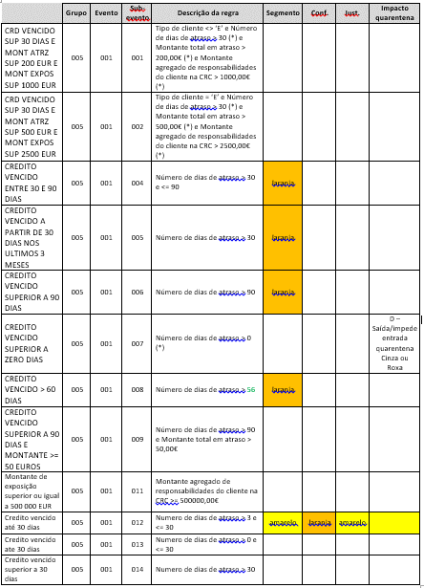
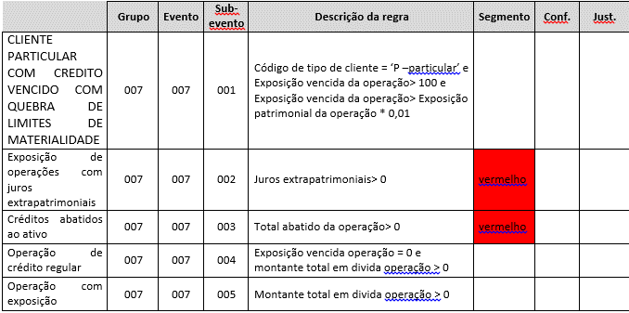
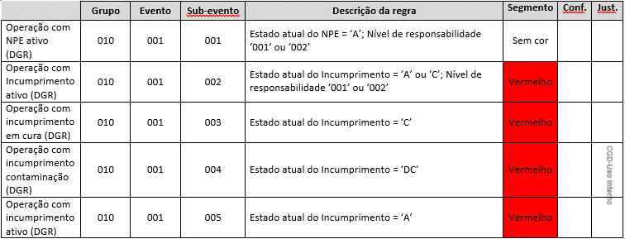
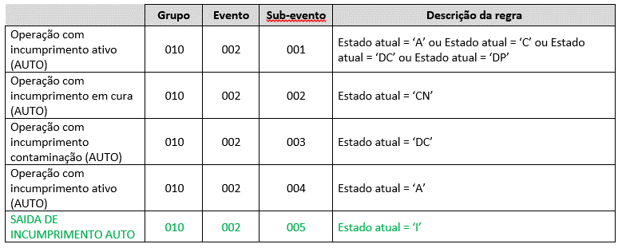
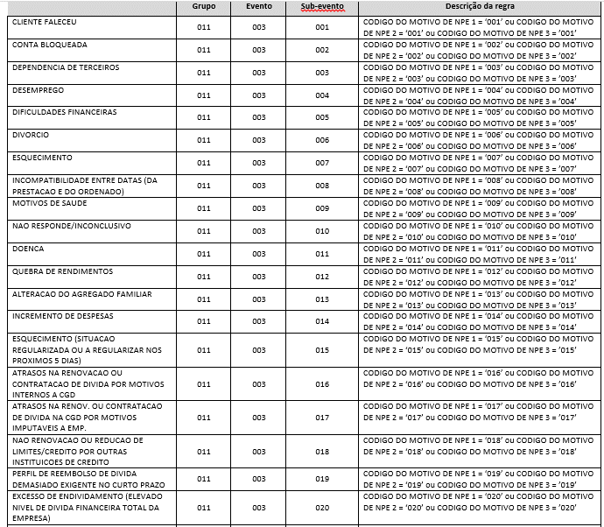
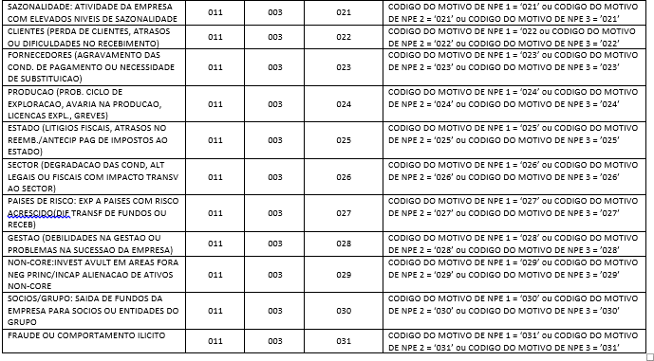
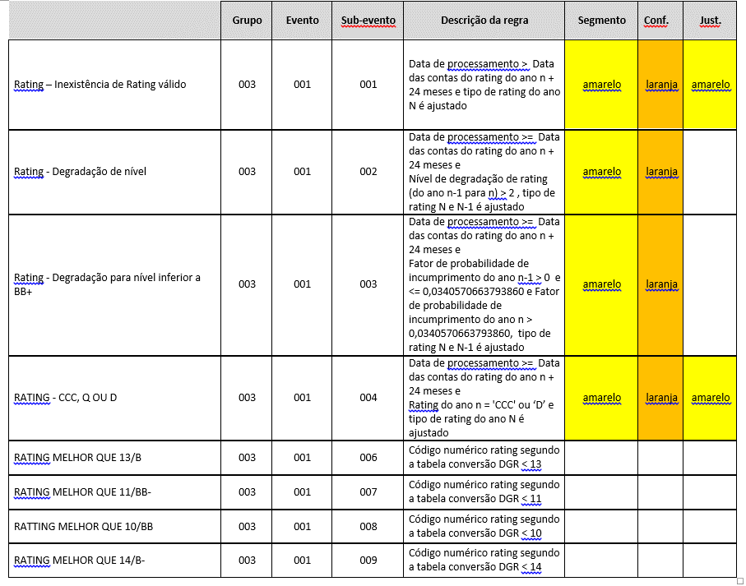
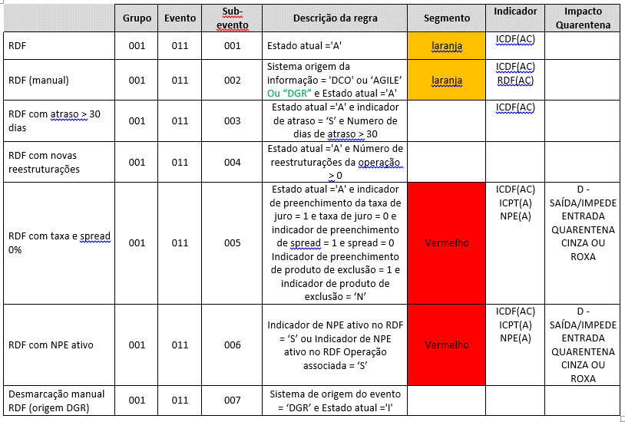
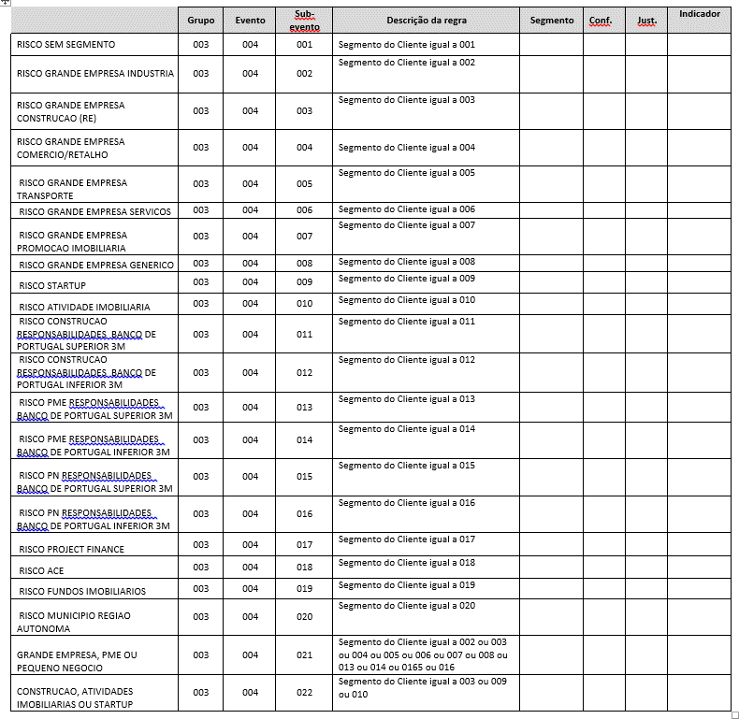
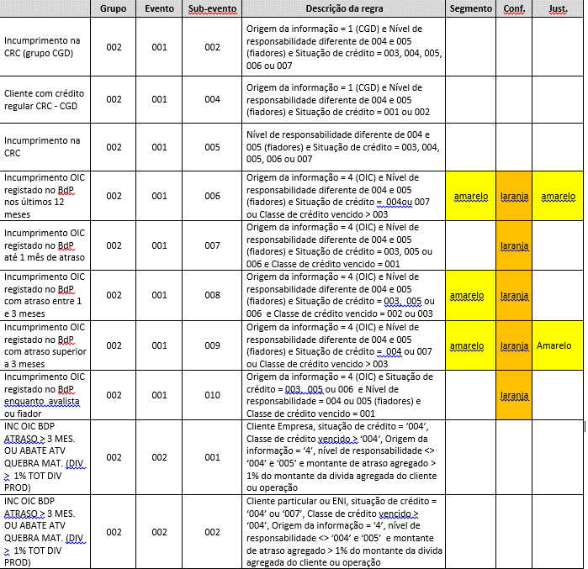
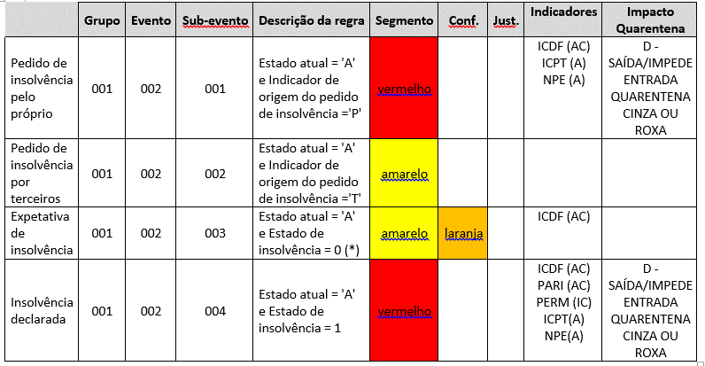
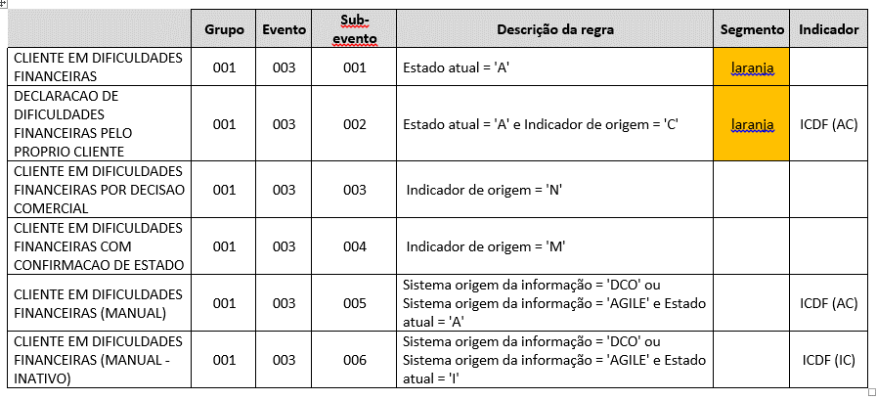
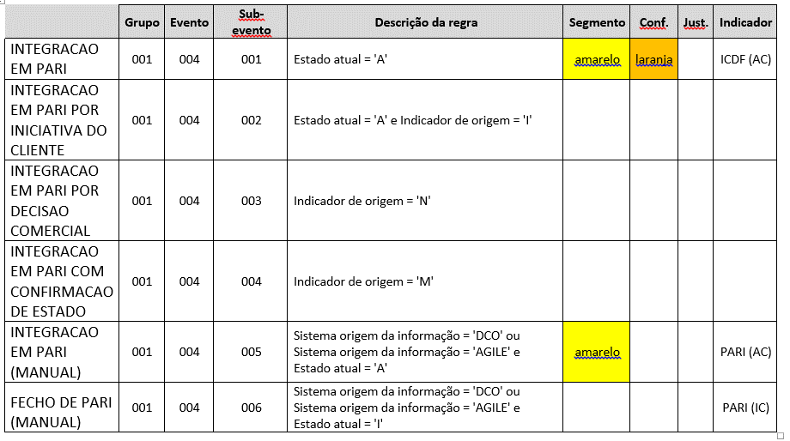
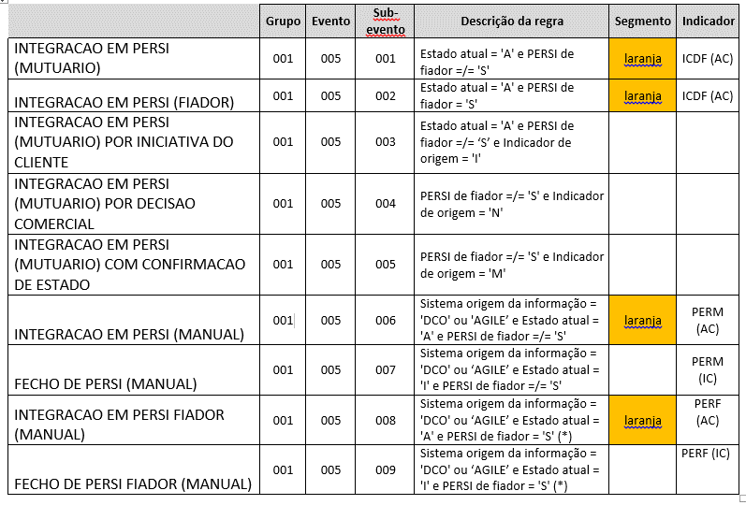
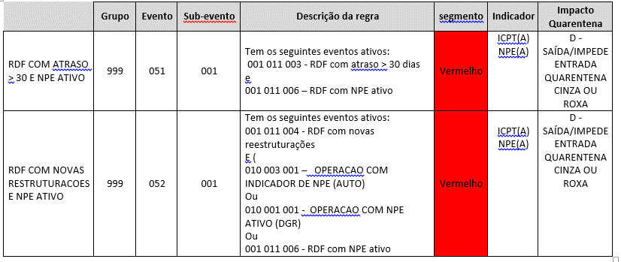
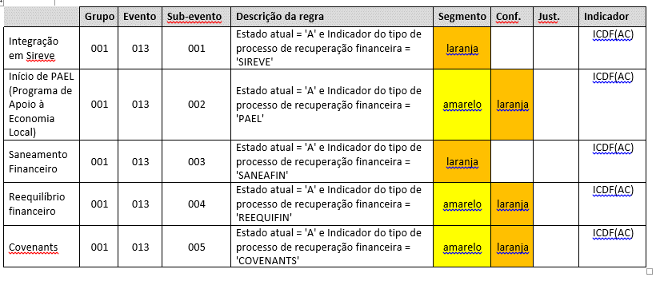
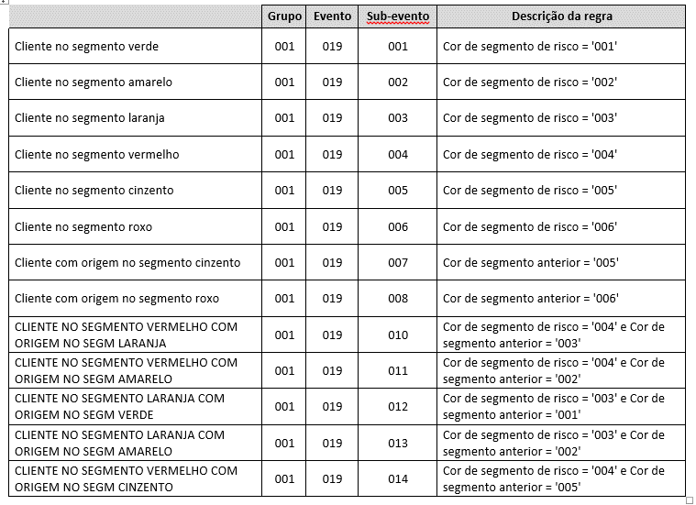
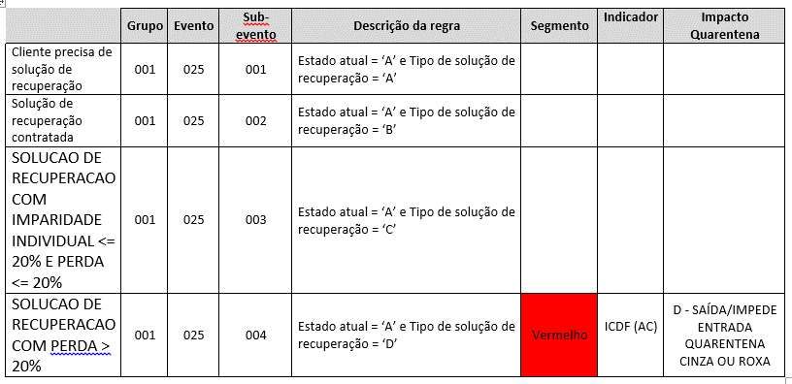
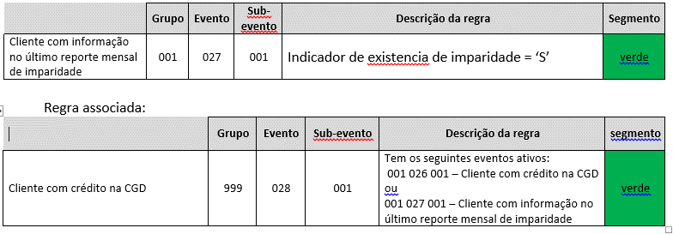
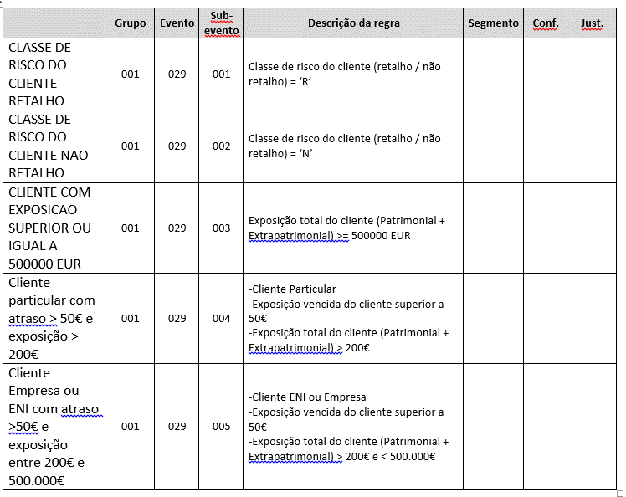
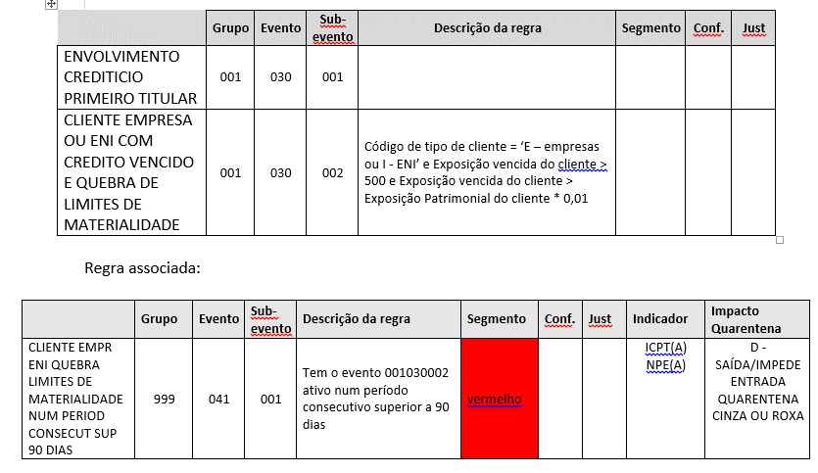
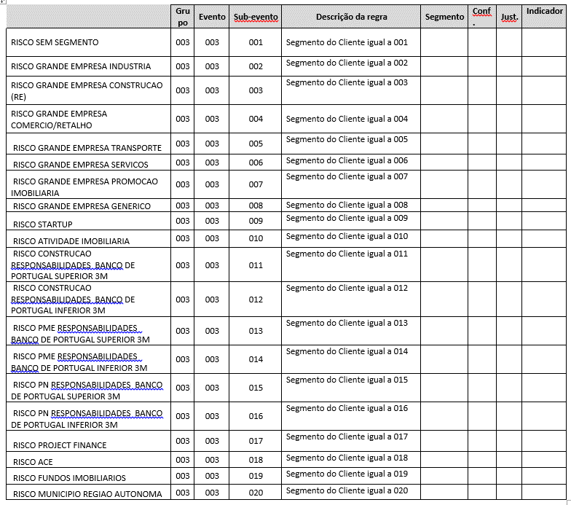
Segmentos1 | LDN Segmento Amarelo | FAQ | Segmento&&Amarelo&&LDN | Existe um cliente classificado no segmento amarelo, com indicação de utilização de LDN superior a 12 meses sem regularizar. Existiu uma utlização, mas já se encontra regularizada. Uma vez que não se verifica incumprimento, qual a justificação para o segmento amarelo do cliente? | A partir do momento em que o Cliente usa mais de 95% do montante o evento é ativado. O evento é inativado após 12 meses sem utilizações superiores a 95%. |  |  |  |  |  |  |  |  |  |  | 369
Erro_IN0301_NJ022 | IN0301 NJ022 | FAQ | NJ022&&IN0301&&Eliminar&&Abate&&Ativo | Pretende-se eliminar o abate ao ativo de uma DO na IN0301 mas surge o erro NJ022 - MONTANTE DE CRÉDITO ABATIDO AO ATIVO DIFERENTE DO MONTANTE TOTAL DA DIVIDA. | Para eliminar o Abate ao ativo, deverá: - Movimentar a débito a conta (na Plataforma de Balcão) através da transação CNTVA6, em modo de débito, para repor o saldo que estava à data do AB; - Proceder então à Anulação do AB (através da transaçõ IN.03.01); - Creditar de novo a conta pelo valor anteriormente debitado (CNTVA6). |  |  |  |  |  |  |  |  |  |  | 372
Erro_Operacional | Erro Operacional Cliente Cor | FAQ | Cor&&Cliente&&Erro&&Operacional | Um cliente passou para uma determinada cor devido a um erro operacional. Solicita-se que a situação seja regularizada. Conforme o caso podem ser pedidas várias coisas: -o cliente seja passado para a cor verde; - sejam fechados os eventos de NPE; - feita a desmarcação do ICD | A marcação ocorreu de acordo com os requisitos definidos e é alheia a erros operacionais. O que está a ser pedido é um novo requisito. A implementação de novos requisitos ou regularização manual ( via DML) deve ser solicitada via pedido. |  |  |  |  |  |  |  |  |  |  | 375
Timeline_Agile | Incoerência Penhoras Entre Conta e Timeline Agile | FAQ | Timeline&&Agile&&(Cor||Penhoras||Insolvência) | Existe um cliente que não tem penhoras na conta, mas tem esta indicação na timeline do Agile. Qual o motivo? | Esta questão deve ser encaminhada para a DAP-Incumprimento para apoio na resolução da questão. |  |  |  |  |  |  |  |  |  |  | 376
 |  |  |  | Existe um cliente com insolvência na timeline do Agile que a impede de ir para a rede, mas não consta na clijA6 porque foi encerrado o processo de insolvência. Qual o motivo? |  |  |  |  |  |  |  |  |  |  |  | 377
PerdaoIN2201 | IN2201 Abatido Ativo | FAQ | IN2201&&Abatido&&Ativo | Ao efetuarmos o perdão negociado (IN2201) numa operação de GB já honrada acontece que esse mesmo valor honrado e não pago, que se encontra em despesas em divida foi automaticamente passado para AA (Abatido ao ativo) como reporta à DCI-Contabilidade, sem que tenhamos dado essa informação ao sistema e não obstante a operação resultar como liquidada. Solicita-se esclarecimento se este resultado é o esperado e o porquê desta leitura | Para apoio na resolução da questão reportada deve ser contactado o CO-Apoio ao Cliente. |  |  |  |  |  |  |  |  |  |  | 378
Erro_IN2201_NJ033 | IN2201 NJ033 | FAQ | IN2201&&NJ033&&Perdão | É necessário eliminar a transação de perdão (IN.22.01) para implementação de PER, no entanto quando se tenta efetuar a eliminação surge a mensagem de erro "NJ033 - Operação não está abatida" | Este erro ocorre porque quando se efetua o perdão deve-se esperar um dia após a sua eliminação para que não volte a ocorrer o erro reportado. |  |  |  |  |  |  |  |  |  |  | 379
Erro_IN6001_NJ091 | Erro IN6001 NJ091 | FAQ | Erro_IN6001_NJ091 | Não é possível fechar o Persi num dado processo, uma vez que na IN6001 surge o erro "NJ091 - A operação não tem registo de crédito reestruturado." Também já se tentou alterar/eliminar os processos pendentes da IN5801, sem sucesso. | Este tipo de pedidos devem ser encaminhados para a equipa 'DAP-Incumprimento' para apoio nos procedimentos a efetuar para determinar as operações com restruturações ativas e posterior fecho do PERSI. |  |  |  |  |  |  |  |  |  |  | 380
Remocao_manual_Evento | Remocao Manual Evento ICDF | FAQ | Remoção&&Manual&&Evento&&ICDF | Há um cliente colocado na área comercial pela DAP deixando de constar no AGILE Acompanhamento. Contudo tem registado na BD "014 IND CLIENTE DIFICULD FINANC". Atendendo a que nos apresentou uma proposta de financiamento que se pretende tratar, solicita-se que seja Registado o Fecho daquele Evento de Risco com vista à sua remoção manual. | O ICDF é um indicador de desmarcação automática e para proceder à sua desmarcação manual, deverá ser solicitado à DGR e de acordo com a PARC: "Com o objetivo de monitorização e controlo dos indicadores de risco de crédito, cabe ao Diretor/Coordenador da DGR avaliar e validar os pedidos de desmarcação manual dos indicadores de risco de crédito (RDF, ICDF, Incumprimento e NPE) apresentados pelas áreas comercial e de acompanhamento, por motivos devidamente fundamentados de erro operacional ou de ativação manual sem possibilidade de desmarcação automática, sendo que a análise e respetiva informação de suporte ao pedido deve ser clara e objetiva" |  |  |  |  |  |  |  |  |  |  | 403
Carta_Persi | Obtenção Carta Integração PERSI | FAQ | Carta&&(Abertura||Fecho)&&Persi&&(Ajuda||Apoio||Como) | Solicita-se ajuda para obter a carta de integração em PERSI, uma vez que o cliente tem PERSI aberto e não houve emissão da carta de abertura. | A carta de integração em PERSI pode ser consultada na transação ZC5101, para a data de abertura de PERSI. |  |  |  |  |  |  |  |  |  |  | 404
 |  |  |  | Efetuou-se a extinção do PERSI de um cliente, no entanto não foi gerada a carta de fecho. Como se pode obtê-la? |  |  |  |  |  |  |  |  |  |  |  | 405
Erro_NJD2_NJ013 | Erro NJD2 NJ013 | FAQ | NJD2&&Abertura&&Persi&&NJ013 | Não é possivel abrir Persi para um determinado cliente porque é devolvido o erro NJ013 - Situação de incumprimento não autorizada | O cliente não pode ter operações com situação de incumprimento CJ, CO, AJ ou AD. |  |  |  |  |  |  |  |  |  |  | 406
Erro_CR6001_NA172 | Erro CR6001 NA172 | FAQ | CR6001&&NA172 | Ao tentar-se definir as condições dinamicas na CR6001 é devolvido o erro NA172 Sobretaxa de mora fora dos limites definidos no catalogo | A sobretaxa de mora de acordo com o Decreto-Lei 58/2013 não pode ir acima dos 3% para situações de incumprimento verificadas a partir de 05 de Setembro de 2013. Para o caso em apreço e de acordo com o ecrã remetido uma sobretaxa de mora de 4%.Agradecemos desencadeamento de respetivos procedimentos com vista à resolução do reportado, sff. |  |  |  |  |  |  |  |  |  |  | 407
Erro_NJ002 | Erro NJ002 | FAQ | NJ002&&(Ação||Risco)&&Agile | Ao tentar editar o campo de ação obrigatoria no Agile, na janela "Identificar risco de crédito do cliente", surge o erro NJ002. | A ação "Identificar risco de crédito do cliente" surge sempre que existe na situação atual do cliente qualquer evento que seja justificável ou confirmável. Para que a ação deixe de surgir como obrigatória, deverá ser tratado o motivo do evento.

